상품제안서
고급빈티지썬바이져포켓 | 상품코드: F04463

 |  |  |  |  |  | 02-412-0044 | www.easy1.co.kr
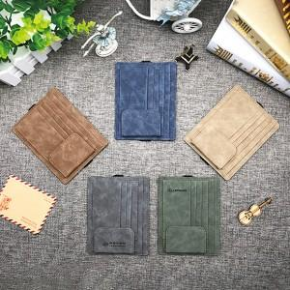

【상세/제작정보】 | 모든 차종에 어울리는 최고급 썬바이저

【인쇄/포장옵션】 | 레이저 / 포장지포장

【공급단가】 | 수량 | 100~ | 500~ | 1,000~ | 3,000~
*VAT별도 | 단가 | 3,920원 | 3,770원 | 3,630원 | 3,480원

【상품 URL】 | https://easy1.co.kr:443/src/goods_detail.php?gdno=4463

